Login
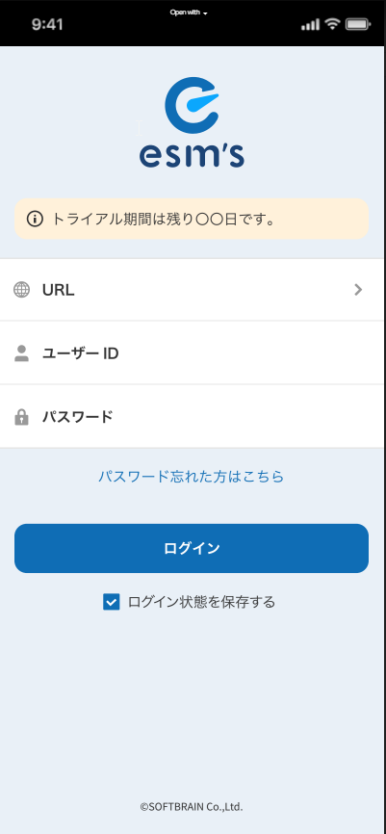
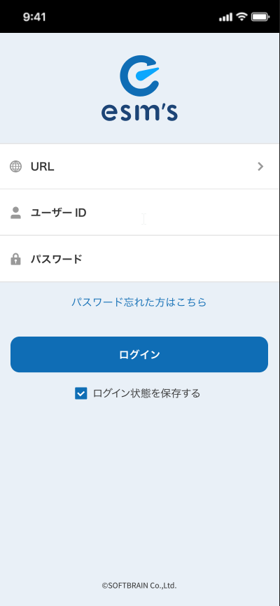
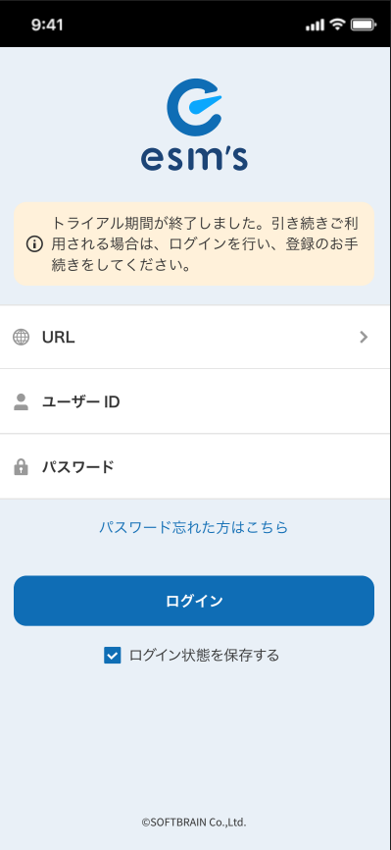
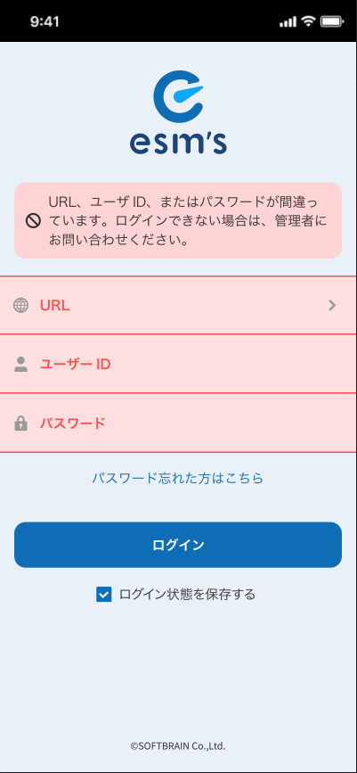
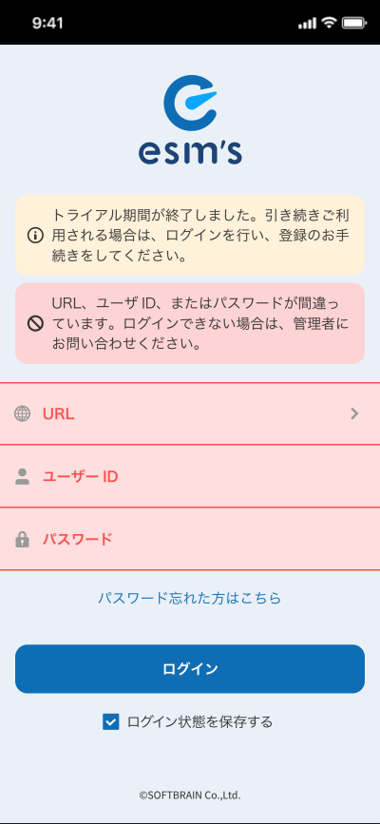

 | トライアル期間は残り○日です。 |  | トライアル期間は終了しました。引き継ぎご利用される場合は、ログインを行い、登録のお手続きをしてください。 | URL、ユーザID、またはパスワードが間違っています。ログインできない場合は、管理者にお問い合わせください。 |  | トライアル期間は終了しました。引き継ぎご利用される場合は、ログインを行い、登録のお手続きをしてください。

ユーザーID |  |  |  |  |  | URL、ユーザID、またはパスワードが間違っています。ログインできない場合は、管理者にお問い合わせください。

 | ユーザーID
パスワード

パスワード忘れた方はこちら | パスワード |  | ユーザーID | ユーザーID

 | パスワード忘れた方はこちら
 |  |  | パスワード | パスワード
 |  |  |  |  |  | ユーザーID
ログイン |  |  | パスワード忘れた方はこちら | パスワード忘れた方はこちら

ログイン状態を保存する | ログイン |  |  |  |  | パスワード

 |  |  |  |  |  | パスワード忘れた方はこちら
 |  |  | ログイン

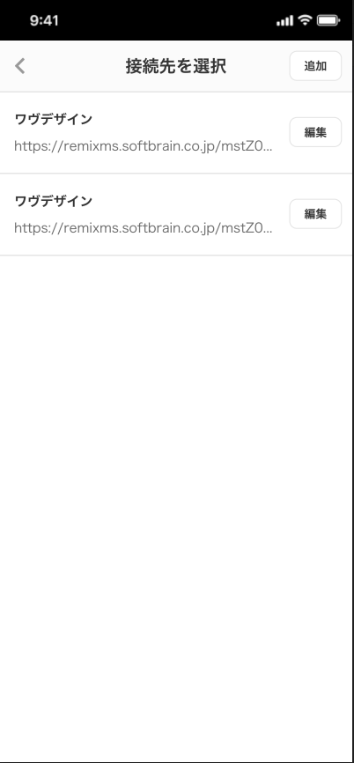
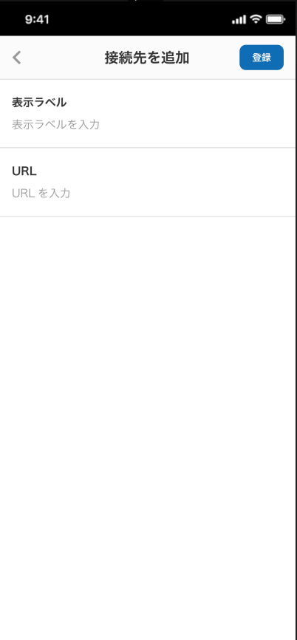
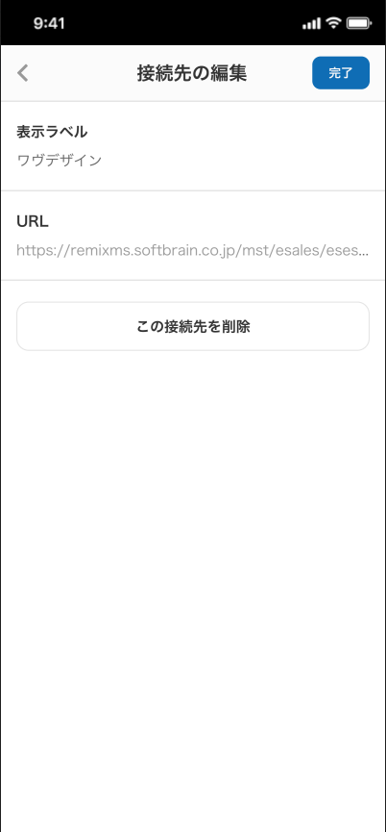

接続先を選択
 | 追加 |  | 登録 | 完了

 |  | 表示ラベル
 | 編集
 |  | 表示ラベルを入力

 |  | URL
 |  | URLを入力

 |  |  |  |  | この接続先を削除

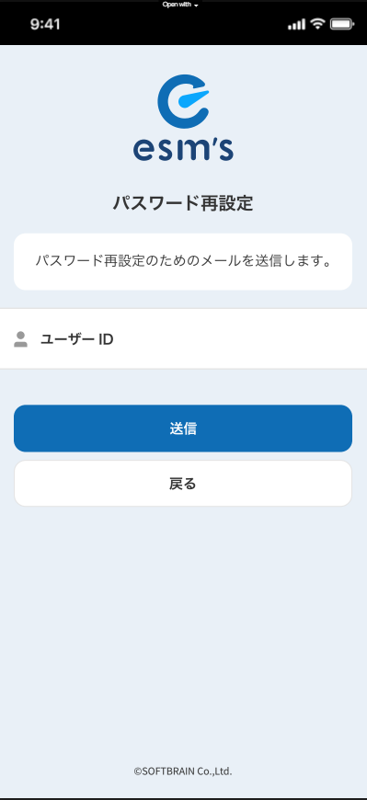
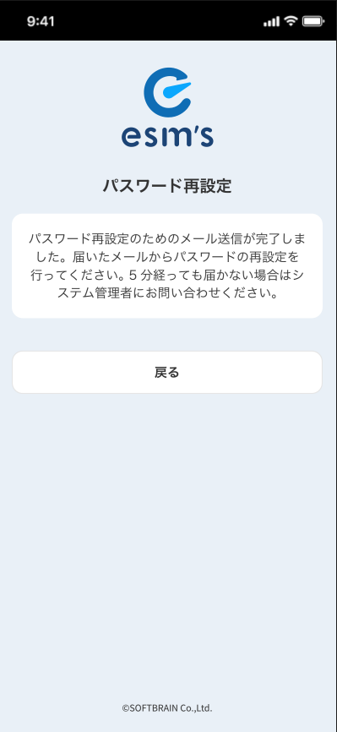
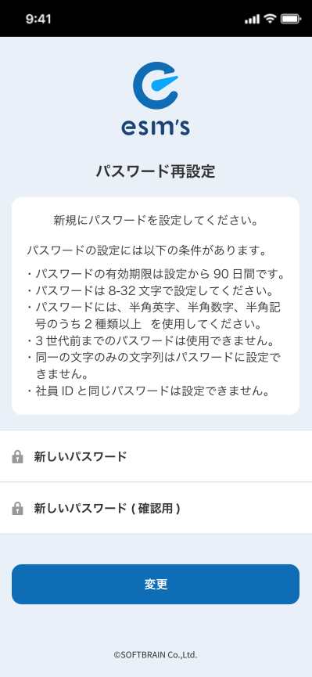

パスワード再設定
 |  | パスワード再設定

 |  |  | 新規にパスワードを設定してください。
パスワード再設定のためのメールを送信します。 |  | パスワード再設定のためのメール送信が完了しました。届いたメールからパスワードの再設定を行ってください。５分経っても届かない場合はシステム管理者に問い合わせください。
 |  |  | パスワードの設定には以下の条件があります。

 |  |  | ・パスワードの有効期限は設定から90日間です。
ユーザーID |  |  | ・パスワードは8-32文字で設定してください。
 |  |  | ・パスワードには、半角英数、半角数字、半角記号のうち、2種類以上を使用してください。

 |  | 戻る | ・3世代前までのパスワードは使用できません。
 |  |  | ・同一の文字のみの文字列はパスワードに設定できません。
送信

戻る |  |  | ・社員IDと同じパスワードは設定できません。

 |  |  | 新しいパスワード

 |  |  | 新しいパスワード（確認用）

 |  |  | 変更

Menu
 | Layout main


 |  |  |  |  |  |  | 顧客

 | ファイルスト | カレンダー | 名刺 | ダッシュボード | メニュー

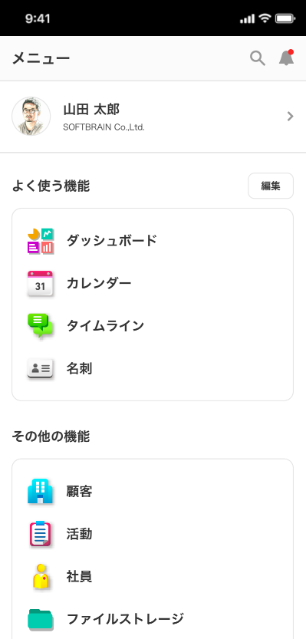
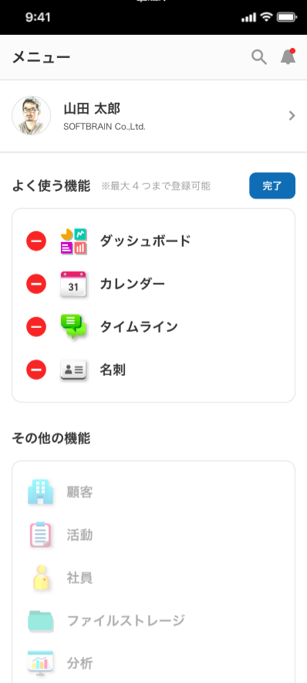

メニュー

よく使う機能 |  |  |  |  |  | 編集

 |  |  |  |  |  |  |  |  |  |  |  | ダッシュボード

 |  |  |  |  |  |  |  |  |  |  |  | カレンダー

 |  |  |  |  |  |  |  |  |  |  |  | タイムライン

 |  |  |  |  |  |  |  |  |  |  |  | 名刺

 |  |  |  |  |  |  |  |  |  |  |  | その他の機能

 |  |  |  |  |  |  |  |  |  |  |  | 顧客

 |  |  |  |  |  |  |  |  |  |  |  | 活動

 |  |  |  |  |  |  |  |  |  |  |  | 社員

 |  |  |  |  |  |  |  |  |  |  |  | ファイルストレージ
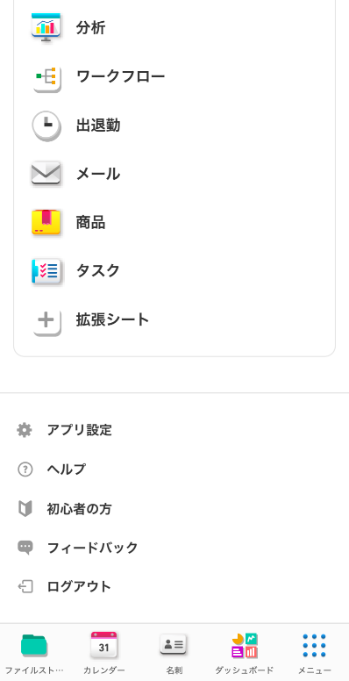
 |  |  |  |  |  |  |  |  |  |  |  | 分析

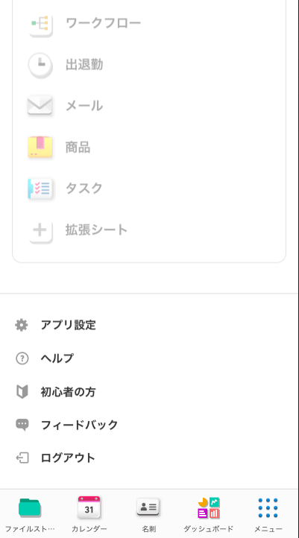
 |  |  |  |  |  |  |  |  |  |  |  | ワークフロー

 |  |  |  |  |  |  |  |  |  |  |  | 出退勤

 |  |  |  |  |  |  |  |  |  |  |  | メール

 |  |  |  |  |  |  |  |  |  |  |  | 商品

 |  |  |  |  |  |  |  |  |  |  |  | タスク

 |  |  |  |  |  |  |  |  |  |  |  | 拡張シート

 |  |  |  |  |  |  |  |  |  |  |  | アプリ設定

 |  |  |  |  |  |  |  |  |  |  |  | ヘルプ

 |  |  |  |  |  |  |  |  |  |  |  | 初心者の方

 |  |  |  |  |  |  |  |  |  |  |  | フィードバック

 |  |  |  |  |  |  |  |  |  |  |  | ログアウト

 | ファイルスト | カレンダー | 名刺 | ダッシュボード | メニュー |  | ファイルスト | カレンダー | 名刺 | ダッシュボード | メニュー

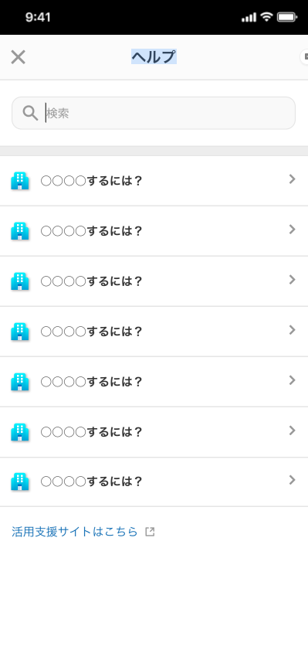

 |  |  |  |  |  |  | ヘルプ

 |  |  |  |  |  |  | 検索

 |  |  |  |  |  |  | ○○○○するには？

 |  |  |  |  |  |  | ○○○○するには？

 |  |  |  |  |  |  | ○○○○するには？

 |  |  |  |  |  |  | ○○○○するには？

 |  |  |  |  |  |  | ○○○○するには？

 |  |  |  |  |  |  | ○○○○するには？

 |  |  |  |  |  |  | ○○○○するには？

 |  |  |  |  |  |  | 活用支援サイトはこちら

Employees
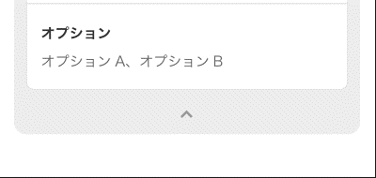
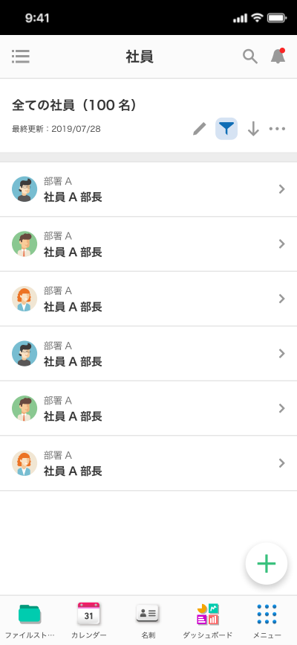

 |  | 社員

 |  | 全ての社員（100名）

 |  | 最終更新：


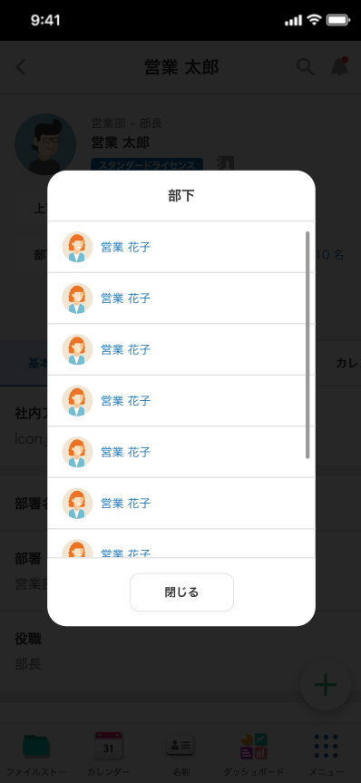
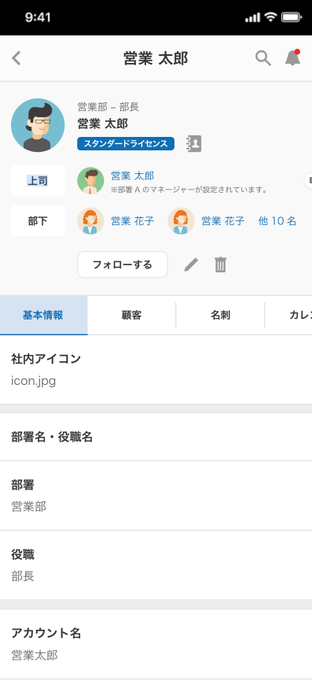

スタンダードライセンス
 |  |  |  | 部下
上司

部下 | 他10名

フォローする

基本情報
顧客
名刺
カレンダー
社員アイコン

部署名・役職名

部署
 |  |  |  |  | 閉じる

役職

アカウント名

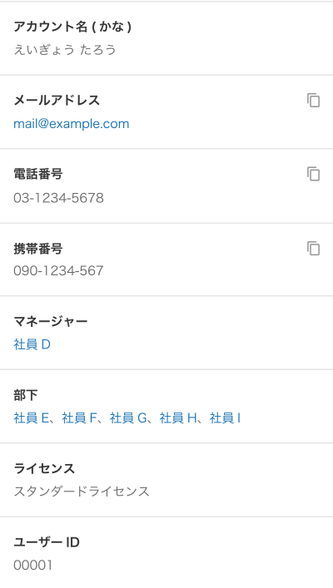
アカウント名（かな） |  |  | ｘｘｘに発信
 |  |  | ｘｘｘに発信

 |  |  | メールを送信
メールアドレス

電話番号

携帯番号

マネジャー

部下

ライセンス
スタンダードライセンス

ユーザーID

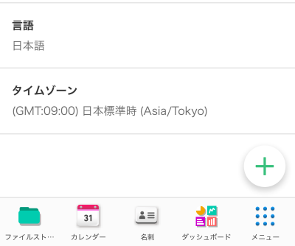

言語

ライムゾーン

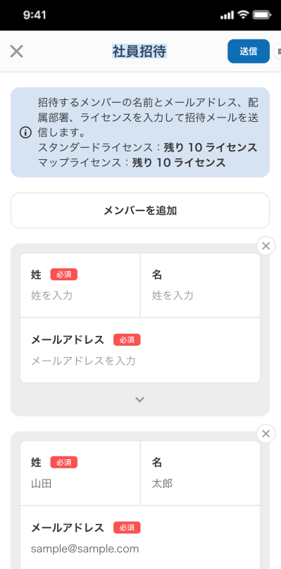
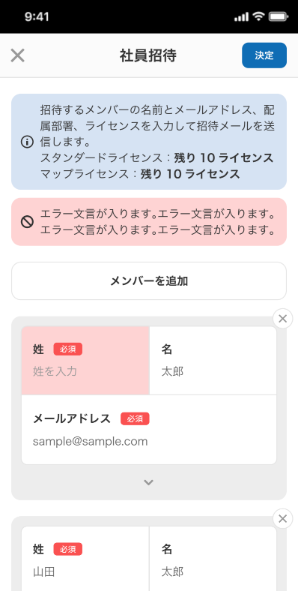
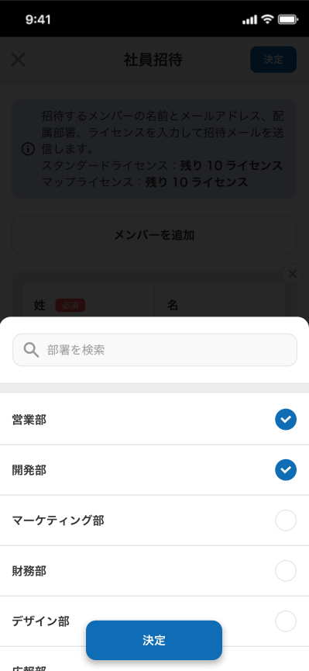

社員招待 | 送信

招待するメンバーの名前とメールアドレス、配属部署、ライセンスを入力して招待メールを送信します。 | 招待するメンバーの名前とメールアドレス、配属部署、ライセンスを入力して招待メールを送信します。
スタンダードライセンス：残り10ライセンス | スタンダードライセンス：残り10ライセンス
マップライセンス：残り10ライセンス | マップライセンス：残り10ライセンス

 | Hien thi cau thong bao loi
メンバーを追加

姓 必須 名
姓を入力 名を入力

 |  |  |  |  | 部署を検索 | search phong ban

メールアドレス 必須
メールアドレスを入力
 |  |  |  |  | 営業部

 |  |  |  |  | 開発部

 |  |  |  |  | マーケティング部

 |  |  |  |  | 財務部

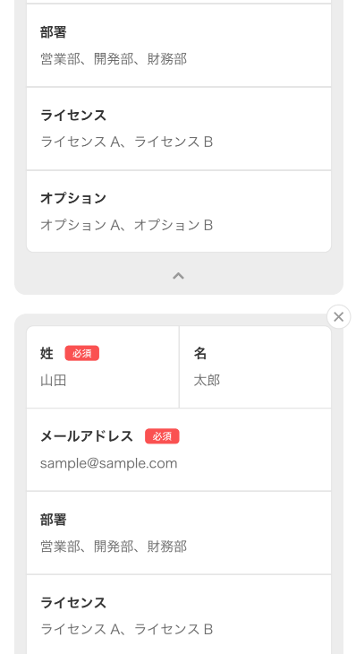
 |  |  |  |  | デザイン部
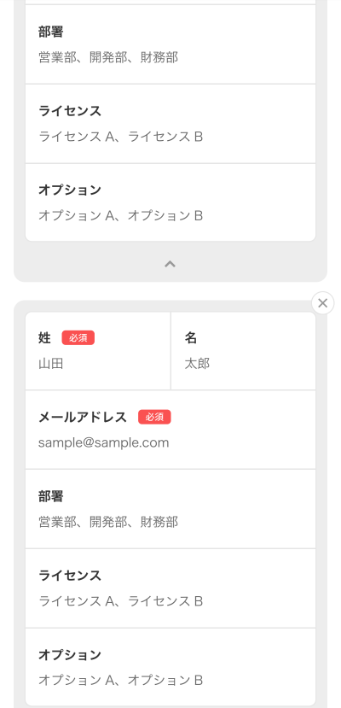
 |  |  |  |  | 決定
部署

ライセンス

オプション

REQ list Employee
Requirement màn hình list Employee

 | Màn hình list employee call 2 API
 |  | API fieldInfoPersonals
 |  | API employees

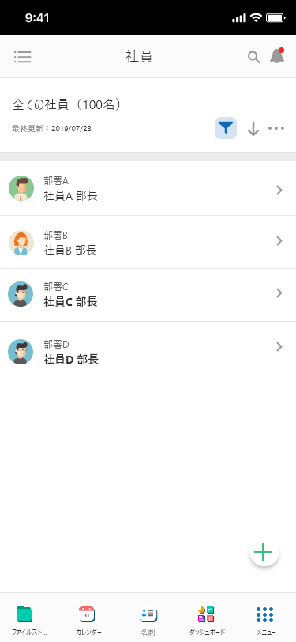
12
5
11
15
14
2
13
18
19
16
17
 |  |  |  | No | Tên hạng mục | I/O | Bắt buộc |  | Loại control |  |  | Type | Min ký tự | Max ký tự |  | Format | Mapping hạng mục |  | Note
 |  |  |  |  |  |  |  |  |  |  |  |  |  |  |  |  | API tham chiếu | Trường tham chiếu
 |  |  |  | 2 | Danh sách nhân viên | O | － |  | Label |  |  | － | - | - |  | - | - | - | - Tạm thời fix cố định 1 image - tap vào sẽ di chuyen sang màn hình chi tiết
 |  |  |  | 5 | Search | I | － |  | Text |  |  | Fullsize | - | - |  | - | - | - | input text search. Parameter request: localSearchKeyword
 |  |  |  | 11 | Thông báo | O | － |  | Icon |  |  | － | - | - |  | - | - | - | Tạm thời chỉ hiển thi icon
 |  |  |  | 12 | Icon mở menu navigation | O | － |  | Icon |  |  | － | - | - |  | - | - | - | Tạp vào sẽ hiển thị màn hình local menu Tạm thời chỉ hiển thi icon
 |  |  |  | 13 | Tiêu đề màn hình | O | － |  | Label |  |  | － | - | - |  | - | - | - | Giá trị cố định [社員]
 |  |  |  | 14 | Tổng số nhân viên | O | － |  | Label |  |  | － | - | - |  | - | - | - | Hiển thị tổng số employee. data.employees.totalRecords
 |  |  |  | 15 | Icon filter | O | － |  | Label |  |  | － | - | - |  | - | - | - | Tạm thời chỉ hiển thi icon
 |  |  |  | 16 | Icon Sort | O | － |  | Icon |  |  | － | - | - |  | - | - | - | Tạm thời chỉ hiển thi icon
 |  |  |  | 17 | Icon その他 | O | － |  | Icon |  |  | － | - | - |  | - | - | - | Tạm thời chỉ hiển thi icon
 |  |  |  | 18 | Icon [+] | O | － |  | Icon |  |  | － | - | - |  | - | - | - | open popup đăng ký employee
 |  |  |  | 19 | Footer | O | － |  | Icon |  |  | － | - | - |  | - | - | - | Tạm thời chỉ hiển thi 5 icon. Icon 5: tap vào sẽ hiển thi màn hình main menu

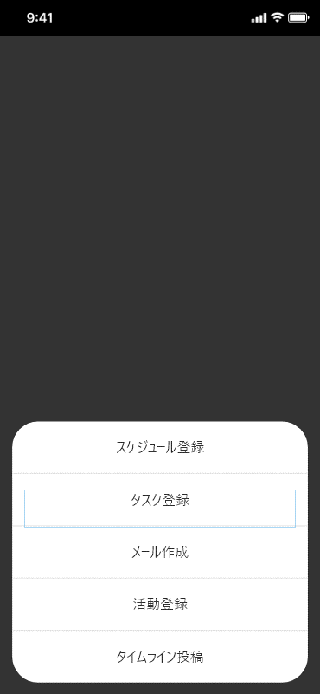
 |  |  |  | Vị trí 18: khi tap icon thì hiển thị popup |  |  |  | Danh sách nhân viên
 |  |  |  |  |  |  |  | Duyệt response API fieldInfoPersonals
 |  |  |  |  |  |  |  | 1. TH isDefault = true
 |  |  |  |  |  |  |  |  | Hiển thị giá trị của hạng mục tương ứng với giá trị của fieldName
 |  |  |  |  |  |  |  |  | vi du: fieldName = employee_name
 |  |  |  |  |  |  |  |  |  | sẽ hiển thị giá trị của data.employees.employees[i].employeeName
 |  |  |  |  |  |  |  |  |  | Cần có bước convert employee_name thành employeeName rồi so sánh
 |  |  |  |  |  |  |  | 2. TH isDefault = false
 |  |  |  |  |  |  |  |  | Hiển thị giá trị của hạng mục trong data.employees.employees[i].employeeData tương ứng với giá trị của fieldName
 |  |  |  |  |  |  |  |  | vi du: fieldName = checkbox_1
 |  |  |  |  |  |  |  |  |  | sẽ hiển thị giá trị của column trong data.employees.employees[i].employeeData
 |  |  |  |  |  |  |  |  |  | "{\"date_1\": \"2019-12-01\", \"radio_1\": 13, \"number_1\": 5.0, \"checkbox_1\": [\"1\", \"3\"], \"pulldown_1\": 5.0, \"textarea_1\": \"テストデータ1\"}",
 |  |  |  |  |  |  |  |  |  | "createdDate":"2020-01-07T05:59:00Z"
 |  |  |  |  |  |  |  |  |  | TH là hạng mục multi value: checkbox, radio, selectBox, selectBox multi (Xác định bằng fieldType: 1, 2, 3, 4)
 |  |  |  |  |  |  |  |  |  |  | Hiển thị label tương ứng với value. Trong ví dụ trên giá trị là 1 va 3
 |  |  |  |  |  |  |  |  |  |  | Giá trị hiển thị sẽ là:
 |  |  |  |  |  |  |  |  |  |  | fieldItems[i].itemLabel của hạng mục có fieldItems[i].itemId = 1
 |  |  |  |  |  |  |  |  |  |  | fieldItems[i].itemLabel của hạng mục có fieldItems[i].itemId = 3

 |  |  |  |  |  |  |  | * Vì màn hình mobile bé nên chắc là không thể hiển thị hết, tạm thời hiển thị 2 hạng mục thôi

 |  | fieldType list:

 |  | export const DEFINE_FIELD_TYPE = {
 |  | SINGER_SELECTBOX: '1', | multi value
 |  | MULTI_SELECTBOX: '2', | multi value
 |  | CHECKBOX: '3', | multi value
 |  | RADIOBOX: '4', | multi value
 |  | NUMERIC: '5',
 |  | DECIMAL: '6', |  |  |  |  |  |  |  |  |  |  |  |  | `
 |  | DATE: '7',
 |  | DATE_TIME: '8',
 |  | TIME: '9',
 |  | TEXT: '10',
 |  | TEXTAREA: '11',
 |  | FILE: '12',
 |  | LINK: '13',
 |  | IFRAME: '14',
 |  | PHONE_NUMBER: '15',
 |  | ADDRESS: '16',
 |  | EMAIL: '17',
 |  | CALCULATION: '18',
 |  | RELATION: '19',
 |  | SELECT_ORGANIZATION: '20',
 |  | INTEGRATE_SELECT_ORGANIZATION: '21',
 |  | LOOKUP: '22',
 |  | FLOAT_NUMBER: '23',
 |  | PERSON: '24',
 |  | TAB: '25',
 |  | SEPARATOR: '26'
 |  | };

API fieldInfoPersonals
test

API fieldInfoPersonals (get thông tin hạng mục động)
Request: | Response
query {
fieldInfoPersonals(fieldBelong: ${fieldBelong}, extentionBelong: ${extentionBelong}) {
fieldId
fieldName
fieldLabel
fieldType
fieldOrder
isDoubleColumn
doubleColumnOption
searchType
searchOption
columnWidth
isColumnFixed
required
isDefault
isAvailable
isModify
isMobileModify
ownPermissionLevel
othersPermissionLevel
urlTarget
urlEncode
urlText
iframeHeight
isLineNameDisplay
configValue
decimalPlace
fieldItems {
itemId
itemLabel
itemOrder
isDefault
}
}
}
{
"data":{
"fieldInfoPersonals":[
{
"fieldId":1,
"fieldName":"employee_name",
"fieldLabel":"社員氏名",
"fieldType":10,
"fieldOrder":2,
"isDoubleColumn":false,
"doubleColumnOption":0,
"searchType":1,
"searchOption":1,
"columnWidth":75,
"isColumnFixed":false,
"required":true,
"isDefault":true,
"isAvailable":true,
"isModify":null,
"isMobileModify":null,
"ownPermissionLevel":null,
"othersPermissionLevel":null,
"urlTarget":null,
"urlEncode":null,
"urlText":null,
"iframeHeight":null,
"isLineNameDisplay":null,
"configValue":null,
"decimalPlace":null,
"fieldItems":[
{
"itemId":null,
"itemLabel":null,
"itemOrder":null,
"isDefault":null
}
]
},
{
"fieldId":3,
"fieldName":"checkbox_1",
"fieldLabel":"チェックボックス ",
"fieldType":3,
"fieldOrder":4,
"isDoubleColumn":true,
"doubleColumnOption":0,
"searchType":1,
"searchOption":3,
"columnWidth":2,
"isColumnFixed":false,
"required":true,
"isDefault":false,
"isAvailable":true,
"isModify":null,
"isMobileModify":null,
"ownPermissionLevel":null,
"othersPermissionLevel":null,
"urlTarget":null,
"urlEncode":null,
"urlText":null,
"iframeHeight":null,
"isLineNameDisplay":null,
"configValue":null,
"decimalPlace":null,
"fieldItems":[
{
"itemId":1,
"itemLabel":"趣味1",
"itemOrder":1,
"isDefault":false
},
{
"itemId":2,
"itemLabel":"趣味2",
"itemOrder":2,
"isDefault":true
},
{
"itemId":3,
"itemLabel":"趣味3",
"itemOrder":3,
"isDefault":false
}
]
},
{
"fieldId":4,
"fieldName":"cellphone_number",
"fieldLabel":"電話番号",
"fieldType":15,
"fieldOrder":3,
"isDoubleColumn":true,
"doubleColumnOption":1,
"searchType":1,
"searchOption":3,
"columnWidth":95,
"isColumnFixed":false,
"required":true,
"isDefault":true,
"isAvailable":true,
"isModify":null,
"isMobileModify":null,
"ownPermissionLevel":null,
"othersPermissionLevel":null,
"urlTarget":null,
"urlEncode":null,
"urlText":null,
"iframeHeight":null,
"isLineNameDisplay":null,
"configValue":null,
"decimalPlace":null,
"fieldItems":[
{
"itemId":null,
"itemLabel":null,
"itemOrder":null,
"isDefault":null
}
]
},
{
"fieldId":5,
"fieldName":"language_id",
"fieldLabel":"言語",
"fieldType":1,
"fieldOrder":1,
"isDoubleColumn":false,
"doubleColumnOption":0,
"searchType":1,
"searchOption":3,
"columnWidth":60,
"isColumnFixed":false,
"required":true,
"isDefault":true,
"isAvailable":true,
"isModify":null,
"isMobileModify":null,
"ownPermissionLevel":null,
"othersPermissionLevel":null,
"urlTarget":null,
"urlEncode":null,
"urlText":null,
"iframeHeight":null,
"isLineNameDisplay":null,
"configValue":null,
"decimalPlace":null,
"fieldItems":[
{
"itemId":null,
"itemLabel":null,
"itemOrder":null,
"isDefault":null
}
]
},
{
"fieldId":6,
"fieldName":"email",
"fieldLabel":"メールアドレス",
"fieldType":10,
"fieldOrder":5,
"isDoubleColumn":false,
"doubleColumnOption":1,
"searchType":1,
"searchOption":3,
"columnWidth":129,
"isColumnFixed":false,
"required":true,
"isDefault":true,
"isAvailable":true,
"isModify":null,
"isMobileModify":null,
"ownPermissionLevel":null,
"othersPermissionLevel":null,
"urlTarget":null,
"urlEncode":null,
"urlText":null,
"iframeHeight":null,
"isLineNameDisplay":null,
"configValue":null,
"decimalPlace":null,
"fieldItems":[
{
"itemId":null,
"itemLabel":null,
"itemOrder":null,
"isDefault":null
}
]
},
{
"fieldId":7,
"fieldName":"telephone_number",
"fieldLabel":"Telephone",
"fieldType":15,
"fieldOrder":6,
"isDoubleColumn":false,
"doubleColumnOption":2,
"searchType":1,
"searchOption":3,
"columnWidth":92,
"isColumnFixed":false,
"required":true,
"isDefault":true,
"isAvailable":true,
"isModify":null,
"isMobileModify":null,
"ownPermissionLevel":null,
"othersPermissionLevel":null,
"urlTarget":null,
"urlEncode":null,
"urlText":null,
"iframeHeight":null,
"isLineNameDisplay":null,
"configValue":null,
"decimalPlace":null,
"fieldItems":[
{
"itemId":null,
"itemLabel":null,
"itemOrder":null,
"isDefault":null
}
]
},
{
"fieldId":8,
"fieldName":"pulldown_1",
"fieldLabel":"プルダウン項目",
"fieldType":1,
"fieldOrder":7,
"isDoubleColumn":false,
"doubleColumnOption":2,
"searchType":1,
"searchOption":3,
"columnWidth":117,
"isColumnFixed":false,
"required":true,
"isDefault":false,
"isAvailable":true,
"isModify":null,
"isMobileModify":null,
"ownPermissionLevel":null,
"othersPermissionLevel":null,
"urlTarget":null,
"urlEncode":null,
"urlText":null,
"iframeHeight":null,
"isLineNameDisplay":null,
"configValue":null,
"decimalPlace":null,
"fieldItems":[
{
"itemId":4,
"itemLabel":"選択肢1",
"itemOrder":1,
"isDefault":false
},
{
"itemId":5,
"itemLabel":"選択肢2",
"itemOrder":2,
"isDefault":true
},
{
"itemId":6,
"itemLabel":"選択肢3",
"itemOrder":3,
"isDefault":false
}
]
},
{
"fieldId":10,
"fieldName":"radio_1",
"fieldLabel":"ラジオボタン項目",
"fieldType":4,
"fieldOrder":8,
"isDoubleColumn":false,
"doubleColumnOption":0,
"searchType":1,
"searchOption":3,
"columnWidth":131,
"isColumnFixed":false,
"required":true,
"isDefault":false,
"isAvailable":true,
"isModify":null,
"isMobileModify":null,
"ownPermissionLevel":null,
"othersPermissionLevel":null,
"urlTarget":null,
"urlEncode":null,
"urlText":null,
"iframeHeight":null,
"isLineNameDisplay":null,
"configValue":null,
"decimalPlace":null,
"fieldItems":[
{
"itemId":11,
"itemLabel":"ラジオ選択肢1",
"itemOrder":1,
"isDefault":false
},
{
"itemId":12,
"itemLabel":"ラジオ選択肢2",
"itemOrder":2,
"isDefault":true
},
{
"itemId":13,
"itemLabel":"ラジオ選択肢3",
"itemOrder":3,
"isDefault":false
},
{
"itemId":14,
"itemLabel":"ラジオ選択肢4",
"itemOrder":4,
"isDefault":false
}
]
},
{
"fieldId":11,
"fieldName":"number_1",
"fieldLabel":"数値",
"fieldType":5,
"fieldOrder":9,
"isDoubleColumn":false,
"doubleColumnOption":0,
"searchType":1,
"searchOption":3,
"columnWidth":null,
"isColumnFixed":false,
"required":true,
"isDefault":false,
"isAvailable":true,
"isModify":null,
"isMobileModify":null,
"ownPermissionLevel":null,
"othersPermissionLevel":null,
"urlTarget":null,
"urlEncode":null,
"urlText":null,
"iframeHeight":null,
"isLineNameDisplay":null,
"configValue":null,
"decimalPlace":null,
"fieldItems":[
{
"itemId":null,
"itemLabel":null,
"itemOrder":null,
"isDefault":null
}
]
}
]
}
}

API employees
API employees

API search employee
Request: | Response
query {
employees(searchConditions: [],
filterConditions: [],
localSearchKeyword: null,
filterType: [],
orderBy: [],
offset: 0,
limit: 30) {
permittedModify
totalRecords
employees {
employeeId
photoFileName
photoFilePath
departments {
departmentId
departmentName
positionId
positionName
}
employeeSurname
employeeName
employeeSurnameKana
employeeNameKana
email
telephoneNumber
cellphoneNumber
employeeManagers {
employeeId
employeeName
}
employeeSubordinates {
employeeId
employeeName
}
userId
languageId
timezoneId
employeeStatus
employeeData
createdDate
createdUser
updatedDate
updatedUser
}
languages {
languageId
languageName
languageCode
}
timezones {
timezoneId
timezoneShortName
timezoneName
}
}
}
{
"data":{
"employees":{
"permittedModify":false,
"totalRecords":40,
"employees":[
{
"employeeId":18,
"photoFileName":"test18",
"photoFilePath":"",
"departments":[
],
"employeeSurname":"test3",
"employeeName":"社員 18",
"employeeSurnameKana":"test3",
"employeeNameKana":"test18",
"email":"test18@gmail.com",
"telephoneNumber":"08-333-333",
"cellphoneNumber":"333-333-333",
"employeeManagers":[
],
"employeeSubordinates":[
],
"userId":"18",
"languageId":3,
"timezoneId":1,
"employeeStatus":0,
"employeeData":"{\"date_1\": \"2019-12-01\", \"radio_1\": 13, \"number_1\": 5.0, \"checkbox_1\": [\"1\", \"3\"], \"pulldown_1\": 5.0, \"textarea_1\": \"テストデータ1\"}",
"createdDate":"2020-01-07T05:59:00Z",
"createdUser":1,
"updatedDate":"2020-02-10T04:42:01.017783Z",
"updatedUser":3
},
{
"employeeId":23,
"photoFileName":"test23",
"photoFilePath":"",
"departments":[
],
"employeeSurname":"test3",
"employeeName":"社員 23",
"employeeSurnameKana":"test3",
"employeeNameKana":"test23",
"email":"test23@gmail.com",
"telephoneNumber":"08-333-333",
"cellphoneNumber":"333-333-333",
"employeeManagers":[
],
"employeeSubordinates":[
],
"userId":"23",
"languageId":3,
"timezoneId":1,
"employeeStatus":0,
"employeeData":"{\"date_1\": \"2019-12-01\", \"radio_1\": 13, \"number_1\": 5.0, \"checkbox_1\": [\"1\", \"3\"], \"pulldown_1\": 5, \"textarea_1\": \"テストデータ1\"}",
"createdDate":"2020-01-07T05:59:00Z",
"createdUser":1,
"updatedDate":"2020-02-10T18:23:55.611998Z",
"updatedUser":3
}
],
"languages":[
{
"languageId":1,
"languageName":"English",
"languageCode":"en_us"
},
{
"languageId":2,
"languageName":"Japan",
"languageCode":"ja_jp"
},
{
"languageId":3,
"languageName":"Korea",
"languageCode":"ko_kr"
}
],
"timezones":[
{
"timezoneId":1,
"timezoneShortName":"JST",
"timezoneName":"Japan Standard Time"
},
{
"timezoneId":2,
"timezoneShortName":"EST",
"timezoneName":"Eastern Standard Time"
},
{
"timezoneId":3,
"timezoneShortName":"KST",
"timezoneName":"Korean Standard Time"
}
]
}
}
}

commons
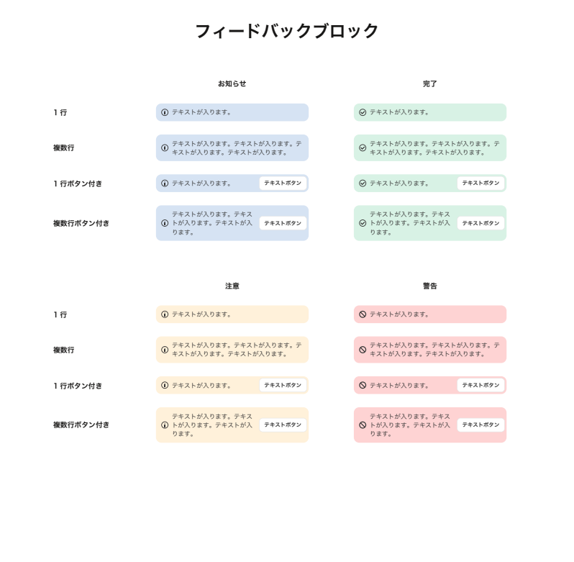
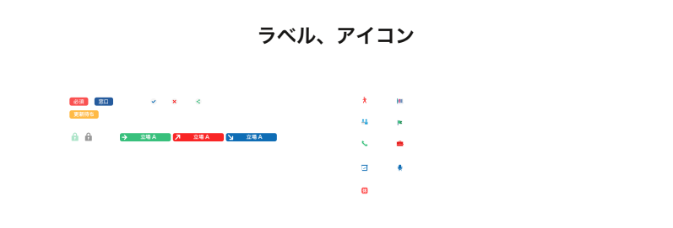
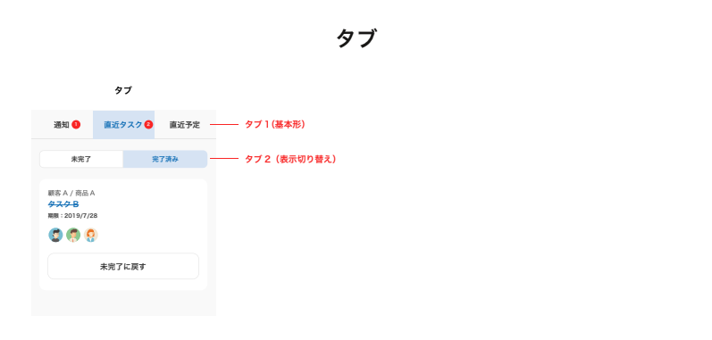
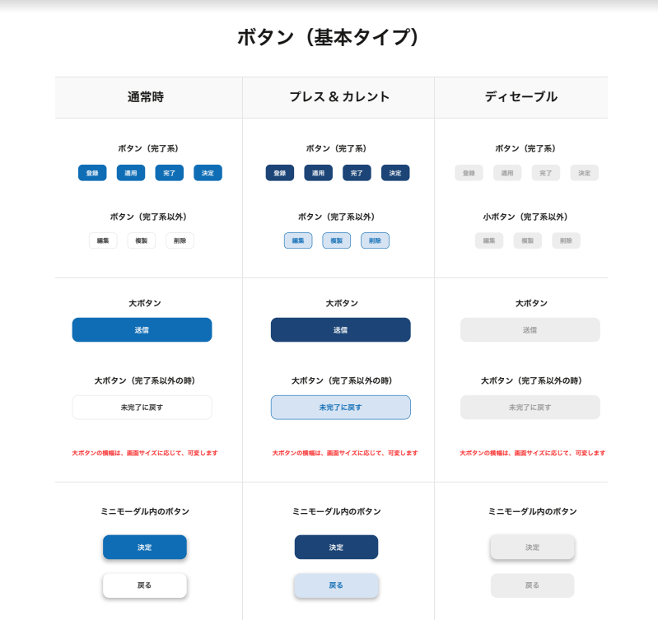
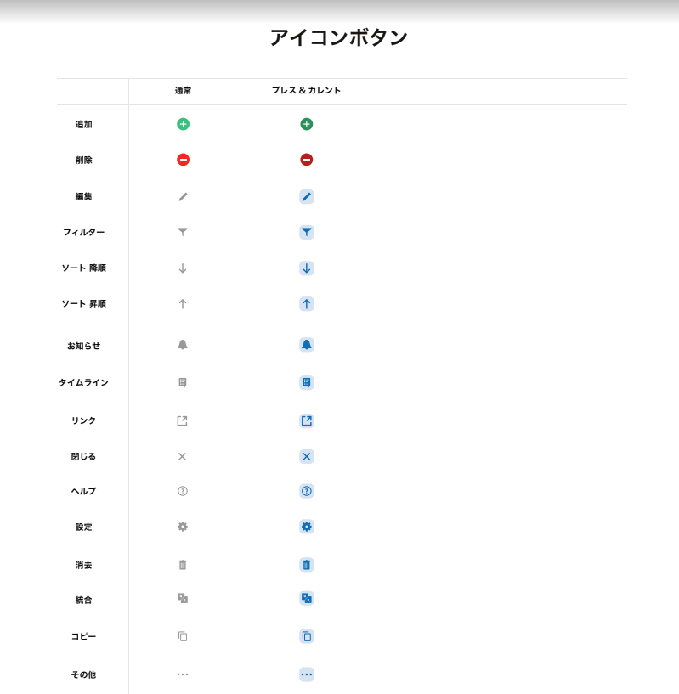

登録 適用 完了 決定

編集 複製 削除

送信

未完了に戻す

決定

戻る

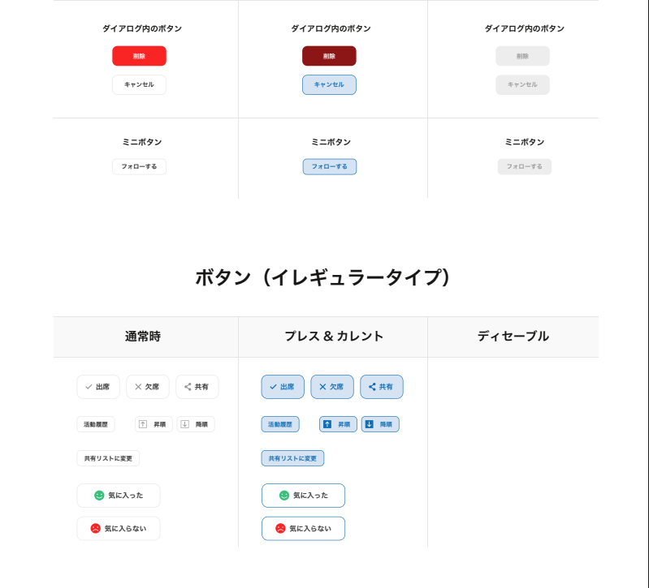

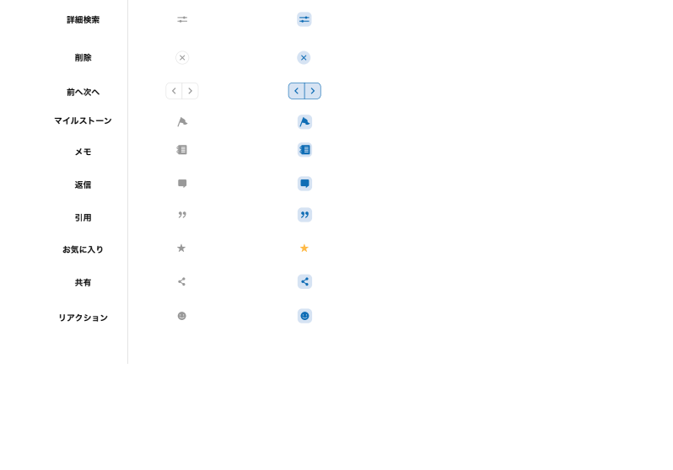
削除

キャンセル

フォローする

出席 欠席 共有

活動履歴 昇順 降順

共有リストに変更

気に入った

気に入らない

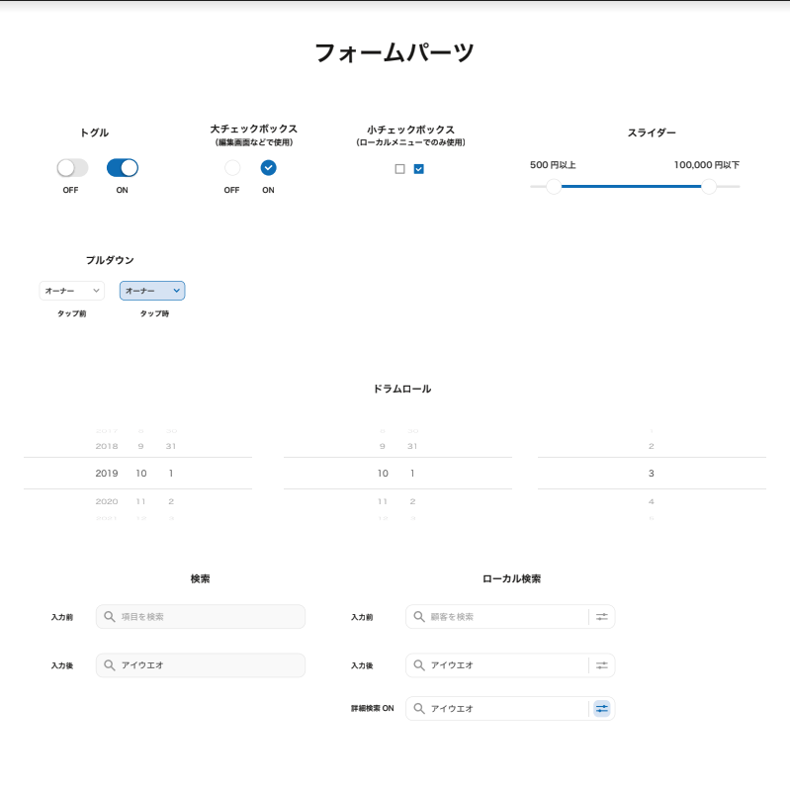

 | 500円以上 100,000円以下

オーナー

